Прайс с фото (2)
*Розничный прайс-лист действует с 06.04.2026 г. Не является публичной офертой. Действующие условия уточняйте у Вашего менеджера.**Цены на панели Wain указаны за упаковку 6 шт.
Картинка | Вид профиля | Артикул | Материал | Толщина | Высота (Ширина) | Длина | Новая РРЦ | Штук в упаковке | Ссылка на сайт
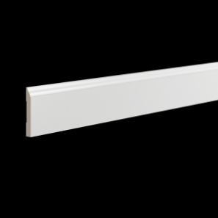 | Плинтус | Base 0001 i 2.00 | ЛДФ | 12 | 83 | 2 000 | 999.00 ₽ | 18 | https://ultrawood.ru/catalog/plintusy/plintus_ultrawood_art_base_0001_i_2000_x_83_x_12_mm_/
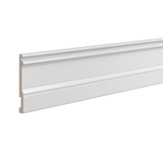 | Плинтус | Base 0002 i 2.00 | ЛДФ | 14 | 133 | 2 000 | 1,649.00 ₽ | 10 | https://ultrawood.ru/catalog/plintusy/plintus_ultrawood_art_base_0002_i_2000_x_133_x_14_mm_/
 | Плинтус | Base 0002 p 2.00 | ЛДФ | 14 | 133 | 2 000 | 1,749.00 ₽ | 10 | https://ultrawood.ru/catalog/plintusy/plintus_belyy_ultrawood_art_base_0002_p_2000_x_133_x_14_mm_/
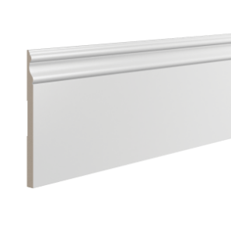 | Плинтус | Base 0005 i 2.00 | ЛДФ | 15 | 219 | 2 000 | 2,749.00 ₽ | 10 | https://ultrawood.ru/catalog/plintusy/plintus_ultrawood_art_base_0005_i_2000_x_219_x_15_mm_/
 | Плинтус | Base 0005 p 2.00 | ЛДФ | 15 | 219 | 2 000 | 2,949.00 ₽ | 10 | https://ultrawood.ru/catalog/plintusy/plintus_belyy_ultrawood_art_base_0005_p_2000_x_219_x_15_mm_/
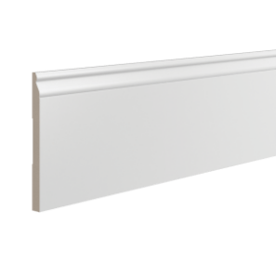 | Плинтус | Base 0007 i 2.00 | ЛДФ | 14 | 183 | 2 000 | 2,199.00 ₽ | 10 | https://ultrawood.ru/catalog/plintusy/plintus_ultrawood_art_base_0007_i_2000_x_183_x_14_mm/
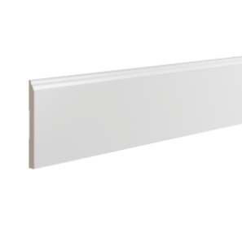 | Плинтус | Base 0008 i 2.00 | ЛДФ | 12 | 134 | 2 000 | 1,649.00 ₽ | 12 | https://ultrawood.ru/catalog/plintusy/plintus_ultrawood_art_base_0008_i_2000_x_134_x_12_mm_/
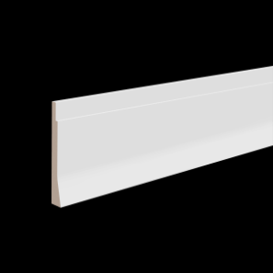 | Плинтус | Base 0009 i 2.00 | ЛДФ | 15 | 107 | 2 000 | 1,399.00 ₽ | 16 | https://ultrawood.ru/catalog/plintusy/plintus_ultrawood_art_base_0009_i_2000_x_107_x_15_mm_/
 | Плинтус | Base 0017 i 2.00 | ЛДФ | 14 | 100 | 2 000 | 1,249.00 ₽ | 13 | https://ultrawood.ru/catalog/plintusy/plintus_ultrawood_art_base_0017_i_2000_x_100_x_14_mm_/
 | Плинтус | Base 0017 p 2.00 | ЛДФ | 14 | 100 | 2 000 | 1,349.00 ₽ | 13 | https://ultrawood.ru/catalog/plintusy/plintus_belyy_ultrawood_art_base_0017_p_2000_x_100_x_14_mm_/
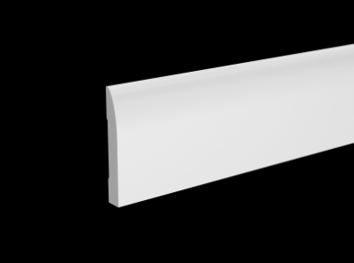 | Плинтус | Base 0017 W 2.00 | Дерево - хвойная порода | 14 | 100 | 2 000 | 999.00 ₽ | 20 | https://ultrawood.ru/catalog/plintusy/plintus_ultrawood_art_base_0017_w_2000_x_100_x_14_mm_/
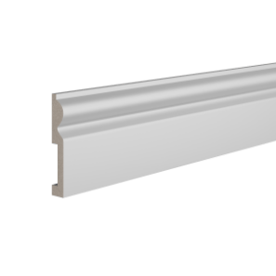 | Плинтус | Base 0018 2.00 | ЛДФ | 16 | 98 | 2 000 | 1,199.00 ₽ | 18 | https://ultrawood.ru/catalog/plintusy/plintus_ultrawood_art_base_0018_2000_x_98_x_16_mm_/
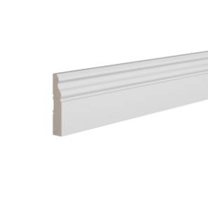 | Плинтус | Base 0021 i 2.00 | ЛДФ | 12 | 60 | 2 000 | 799.00 ₽ | 24 | https://ultrawood.ru/catalog/plintusy/plintus_ultrawood_art_base_0021_i_2000_x_60_x_12_mm_/
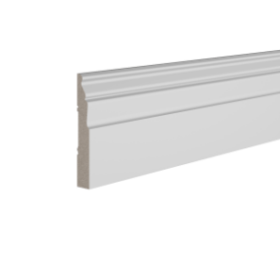 | Плинтус | Base 0022 i 2.00 | ЛДФ | 12 | 80 | 2 000 | 999.00 ₽ | 18 | https://ultrawood.ru/catalog/plintusy/plintus_ultrawood_art_base_0022_i_2000_x_80_x_12_mm_/
 | Плинтус | Base 0022 p 2.00 | ЛДФ | 12 | 80 | 2 000 | 1,099.00 ₽ | 18 | https://ultrawood.ru/catalog/plintusy/plintus_belyy_ultrawood_art_base_0022_p_2000_x_80_x_12_mm_/
 | Плинтус | Base 0023 i 2.00 | ЛДФ | 12 | 120 | 2 000 | 1,499.00 ₽ | 14 | https://ultrawood.ru/catalog/plintusy/plintus_ultrawood_art_base_0023_i_2000_x_120_x_12_mm_/
 | Плинтус | Base 0023 p 2.00 | ЛДФ | 12 | 120 | 2 000 | 1,599.00 ₽ | 14 | https://ultrawood.ru/catalog/plintusy/plintus_belyy_ultrawood_art_base_0023_p_2000_x_120_x_12_mm_/
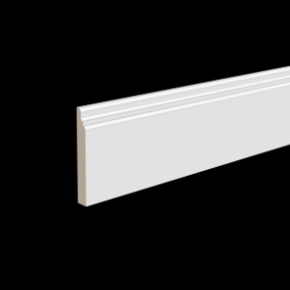 | Плинтус | Base 0024 i 2.00 | ЛДФ | 15 | 111 | 2 000 | 1,499.00 ₽ | 12 | https://ultrawood.ru/catalog/plintusy/plintus_ultrawood_art_base_0024_i_2000_kh_111_kh_15_mm/
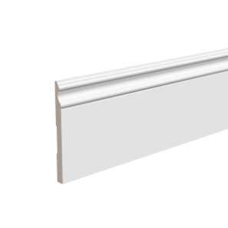 | Плинтус | Base 0051 i 2.00 | ЛДФ | 15 | 180 | 2 000 | 2,199.00 ₽ | 10 | https://ultrawood.ru/catalog/plintusy/plintus_ultrawood_art_base_0051_i_2000_x_180_x_15_mm_/
 | Плинтус | Base 1010 i 2.00 | ЛДФ | 10 | 100 | 2 000 | 999.00 ₽ | 18 | https://ultrawood.ru/catalog/plintusy/plintus_ultrawood_art_base_1010_i_2000_x_100_x_10_mm_/
 | Плинтус | Base 1010 p 2.00 | ЛДФ | 10 | 100 | 2 000 | 1,099.00 ₽ | 18 | https://ultrawood.ru/catalog/plintusy/plintus_belyy_ultrawood_art_base_1010_p_2000_x_100_x_10_mm_/
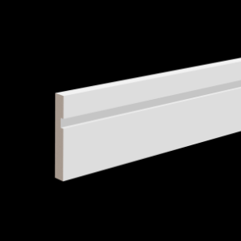 | Плинтус | Base 1015L i 2.00 | ЛДФ | 15 | 100 | 2 000 | 1,299.00 ₽ | 12 | https://ultrawood.ru/catalog/plintusy/plintus_ultrawood_art_base_1015l_i_2000_x_100_x_15_mm_/
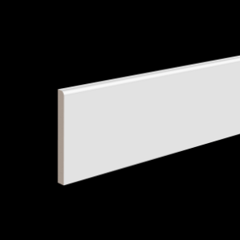 | Плинтус | Base 1212 i 2.00 | ЛДФ | 12 | 120 | 2 000 | 1,499.00 ₽ | 14 | https://ultrawood.ru/catalog/plintusy/plintus_ultrawood_art_base_1212_i_2000_x_120_x_12_mm_/
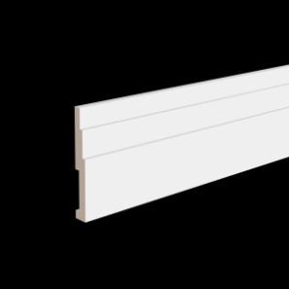 | Плинтус | Base 1216 i 2.00 | ЛДФ | 16 | 120 | 2 000 | 1,499.00 ₽ | 16 | https://ultrawood.ru/catalog/plintusy/plintus_ultrawood_art_base_1216_i_2000_kh_120_kh_16_mm/
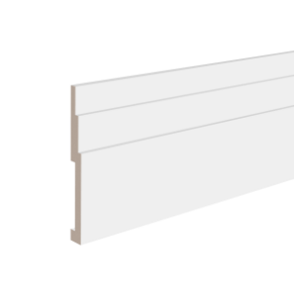 | Плинтус | Base 2021 i 2.00 | ЛДФ | 21 | 200 | 2 000 | 3,499.00 ₽ | 7 | https://ultrawood.ru/catalog/plintusy/plintus_ultrawood_art_base_2021_i_2000_kh_200_kh_21_mm/
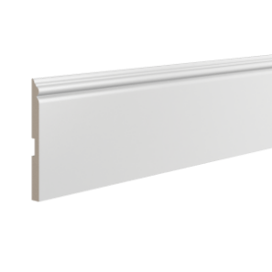 | Плинтус | Base 5011 i 2.00 | ЛДФ | 14 | 165 | 2 000 | 1,899.00 ₽ | 10 | https://ultrawood.ru/catalog/plintusy/plintus_ultrawood_art_base_5011_i_2000_x_165_x_14_mm_/
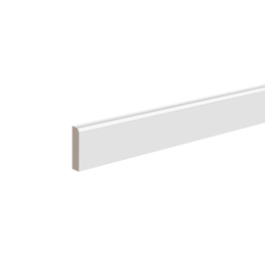 | Плинтус | Base 5012 i 2.00 | ЛДФ | 12 | 50 | 2 000 | 699.00 ₽ | 36 | https://ultrawood.ru/catalog/plintusy/plintus_ultrawood_art_base_5012_i_2000_x_50_x_12_mm_/
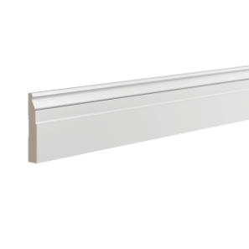 | Плинтус | Base 5032 i 2.00 | ЛДФ | 19 | 102 | 2 000 | 1,499.00 ₽ | 10 | https://ultrawood.ru/catalog/plintusy/plintus_ultrawood_art_base_5032_i_2000_x_102_x_19_mm_/
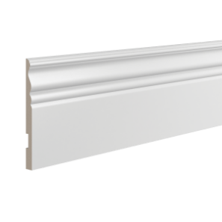 | Плинтус | Base 5074 i 2.00 | ЛДФ | 15 | 184 | 2 000 | 2,199.00 ₽ | 10 | https://ultrawood.ru/catalog/plintusy/plintus_ultrawood_art_base_5074_i_2000_x_184_x_15_mm_/
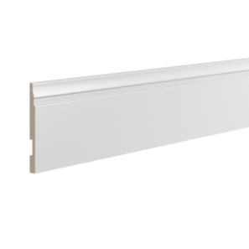 | Плинтус | Base 5214 i 2.00 | ЛДФ | 12 | 133 | 2 000 | 1,649.00 ₽ | 12 | https://ultrawood.ru/catalog/plintusy/plintus_ultrawood_art_base_5214_i_2000_x_133_x_12_mm_/
 | Плинтус | Base 5214 p 2.00 | ЛДФ | 12 | 133 | 2 000 | 1,749.00 ₽ | 12 | https://ultrawood.ru/catalog/plintusy/plintus_belyy_ultrawood_art_base_5214_p_2000_x_133_x_12_mm_/
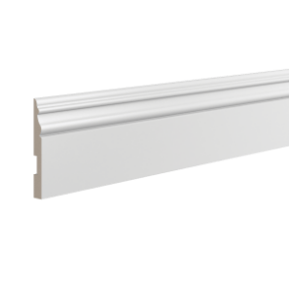 | Плинтус | Base 5270 i 2.00 | ЛДФ | 15 | 127 | 2 000 | 1,649.00 ₽ | 11 | https://ultrawood.ru/catalog/plintusy/plintus_ultrawood_art_base_5270_i_2000_x_127_x_15_mm_/
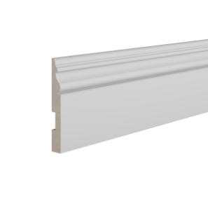 | Плинтус | Base 5271 i 2.00 | ЛДФ | 12 | 90 | 2 000 | 1,149.00 ₽ | 16 | https://ultrawood.ru/catalog/plintusy/plintus_ultrawood_art_base_5271_i_2000_x_90_x_12_mm_/
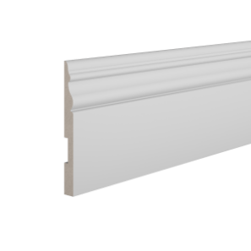 | Плинтус | Base 5272 i 2.00 | ЛДФ | 15 | 160 | 2 000 | 1,999.00 ₽ | 10 | https://ultrawood.ru/catalog/plintusy/plintus_ultrawood_art_base_5272_i_2000_x_160_x_15_mm_/
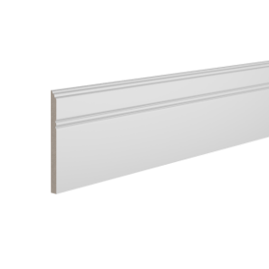 | Плинтус | Base 5380 i 2.00 | ЛДФ | 10 | 110 | 2 000 | 1,099.00 ₽ | 18 | https://ultrawood.ru/catalog/plintusy/plintus_ultrawood_art_base_5380_i_2000_x_110_x_10_mm_/
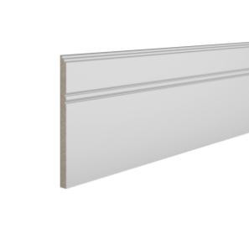 | Плинтус | Base 5381 i 2.00 | ЛДФ | 10 | 150 | 2 000 | 1,499.00 ₽ | 14 | https://ultrawood.ru/catalog/plintusy/plintus_ultrawood_art_base_5381_i_2000_x_150_x_10_mm_/
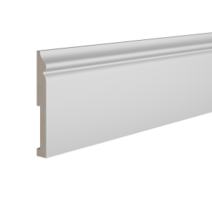 | Плинтус | Base 5500 i 2.00 | ЛДФ | 18 | 138 | 2 000 | 1,749.00 ₽ | 8 | https://ultrawood.ru/catalog/plintusy/plintus_ultrawood_art_base_5500_i_2000_x_138_x_18_mm_/
 | Плинтус | Base 5500 p 2.00 | ЛДФ | 18 | 138 | 2 000 | 1,849.00 ₽ | 8 | https://ultrawood.ru/catalog/plintusy/plintus_belyy_ultrawood_art_base_5500_p_2000_x_138_x_18_mm_/
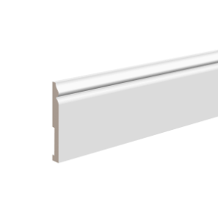 | Плинтус | Base 5501 i 2.00 | ЛДФ | 12 | 100 | 2 000 | 1,249.00 ₽ | 16 | https://ultrawood.ru/catalog/plintusy/plintus_ultrawood_art_base_5501_i_2000_x_100_x_12_mm_/
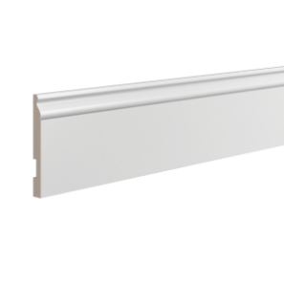 | Плинтус | Base 5763 i 2.00 | ЛДФ | 15 | 133 | 2 000 | 1,649.00 ₽ | 10 | https://ultrawood.ru/catalog/plintusy/plintus_ultrawood_art_base_5763_i_2000_x_133_x_15_mm_/
 | Плинтус | Base 5763 p 2.00 | ЛДФ | 15 | 133 | 2 000 | 1,749.00 ₽ | 10 | https://ultrawood.ru/catalog/plintusy/plintus_belyy_ultrawood_art_base_5763_p_2000_x_133_x_15_mm_/
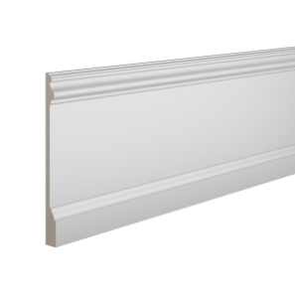 | Плинтус | Base 5800 i 2.00 | ЛДФ | 20 | 230 | 2 000 | 3,249.00 ₽ | 8 | https://ultrawood.ru/catalog/plintusy/plintus_ultrawood_art_base_5800_i_2000_x_230_x_20_mm_/
 | Плинтус | Base 5800 p 2.00 | ЛДФ | 20 | 230 | 2 000 | 3,499.00 ₽ | 8 | https://ultrawood.ru/catalog/plintusy/plintus_belyy_ultrawood_art_base_5800_p_2000_x_230_x_20_mm_/
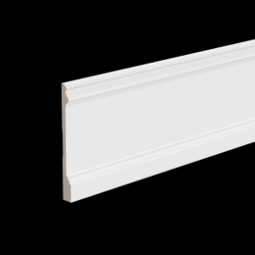 | Плинтус | Base 5801 i 2.00 | ЛДФ | 18 | 180 | 2 000 | 2,249.00 ₽ | 9 | https://ultrawood.ru/catalog/plintusy/plintus_ultrawood_art_base_5801_i_2000_x_180_x_18_mm_/
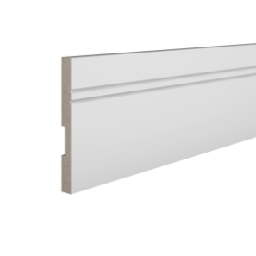 | Плинтус | Base 5901 i 2.00 | ЛДФ | 15 | 150 | 2 000 | 1,899.00 ₽ | 10 | https://ultrawood.ru/catalog/plintusy/plintus_ultrawood_art_base_5901_i_2000_x_150_x_15_mm_/
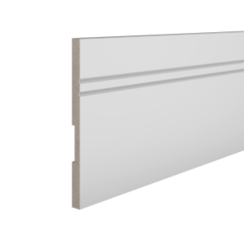 | Плинтус | Base 5902 i 2.00 | ЛДФ | 15 | 230 | 2 000 | 2,899.00 ₽ | 9 | https://ultrawood.ru/catalog/plintusy/plintus_ultrawood_art_base_5902_i_2000_x_230_x_15_mm_/
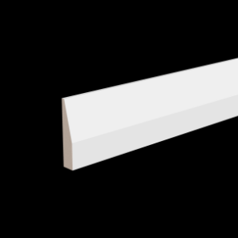 | Плинтус | Base 6012 i 2.00 | ЛДФ | 12 | 60 | 2 000 | 799.00 ₽ | 28 | https://ultrawood.ru/catalog/plintusy/plintus_ultrawood_art_base_6012_i_2000_kh_60_kh_12_mm/
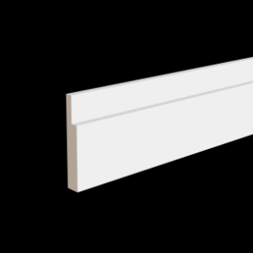 | Плинтус | Base 7512 i 2.00 | ЛДФ | 12 | 75 | 2 000 | 899.00 ₽ | 36 | https://ultrawood.ru/catalog/plintusy/plintus_ultrawood_art_base_7512_i_2000_kh_75_kh_12_mm/
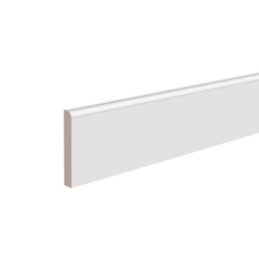 | Плинтус | Base 8012 i 2.00 | ЛДФ | 12 | 80 | 2 000 | 999.00 ₽ | 1 | https://ultrawood.ru/catalog/plintusy/plintus_ultrawood_art_base_8012_i_2000_x_80_x_12_mm_/
 | Плинтус | Base 8012 i 2.00 | ЛДФ | 12 | 80 | 2 000 | 999.00 ₽ | 18 | https://ultrawood.ru/catalog/plintusy/plintus_ultrawood_art_base_8012_i_2000_x_80_x_12_mm_/
 | Плинтус | Base 8012 p 2.00 | ЛДФ | 12 | 80 | 2 000 | 1,099.00 ₽ | 17 | https://ultrawood.ru/catalog/plintusy/plintus_belyy_ultrawood_art_base_8012_p_2000_x_80_x_12_mm_/
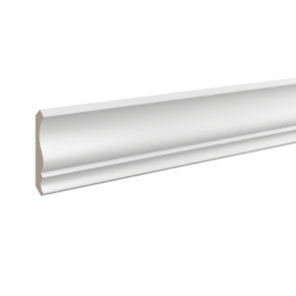 | Карниз | CR 0001 i 2.00 | ЛДФ | 80 | 75 | 2 000 | 1,499.00 ₽ | 15 | https://ultrawood.ru/catalog/karnizy/karniz_ultrawood_art_cr_0001_i_2000_kh_80_kh_75_mm/
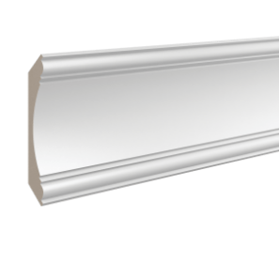 | Карниз | CR 0003 2.00 | ЛДФ | 30 | 200 | 2 000 | 3,999.00 ₽ | 5 | https://ultrawood.ru/catalog/karnizy/karniz_ultrawood_art_cr_0003_2000_kh_140_kh_140/
 | Карниз | CR 0003 i 2.00 | ЛДФ | 30 | 200 | 2 000 | 4,599.00 ₽ | 5 | https://ultrawood.ru/catalog/karnizy/karniz_ultrawood_art_cr_0003_i_2000_kh_140_kh_140_mm/
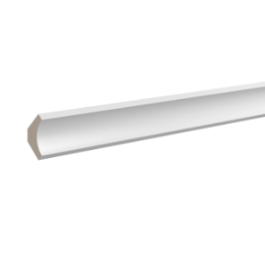 | Карниз | CR 0012 W 2.44 | Дерево - хвойная порода | 45 | 45 | 2 440 | 949.00 ₽ | 30 | https://ultrawood.ru/catalog/karnizy/karniz_ultrawood_art_cr_0012_w_2440_kh_45_kh_45_mm/
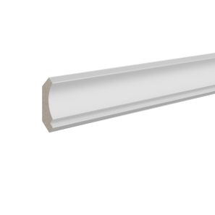 | Карниз | CR 0014 i 2.00 | ЛДФ | 30 | 31 | 2 000 | 599.00 ₽ | 36 | https://ultrawood.ru/catalog/karnizy/karniz_ultrawood_art_cr_0014_i_2000_kh_30_kh_31_mm/
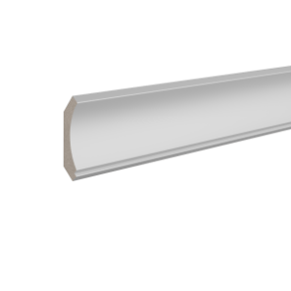 | Карниз | CR 0017 i 2.00 | ЛДФ | 42 | 44 | 2 000 | 799.00 ₽ | 44 | https://ultrawood.ru/catalog/karnizy/karniz_ultrawood_art_cr_0017_i_2000_kh_42_kh_44_3_mm/
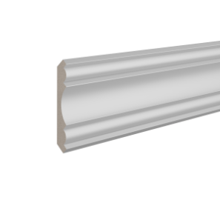 | Карниз | CR 0018 i 2.00 | ЛДФ | 15 | 107 | 2 000 | 1,299.00 ₽ | 12 | https://ultrawood.ru/catalog/karnizy/karniz_ultrawood_art_cr_0018_i_2000_kh_76_kh_76_mm/
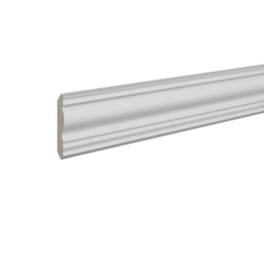 | Карниз | CR 0019 2.44 | ЛДФ | 42 | 42 | 2 440 | 499.00 ₽ | 57 | https://ultrawood.ru/catalog/karnizy/karniz_ultrawood_art_cr_0019_2440_kh_42_kh_42/
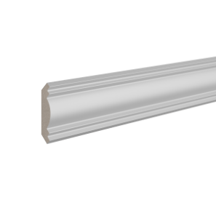 | Карниз | CR 0021 2.44 | ЛДФ | 46 | 46 | 2 440 | 849.00 ₽ | 30 | https://ultrawood.ru/catalog/karnizy/karniz_ultrawood_art_cr_0021_2440_kh_46_kh_46/
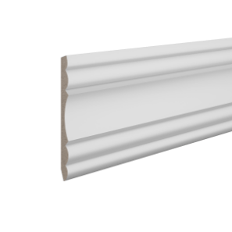 | Карниз | CR 0022 i 2.00 | ЛДФ | 170 | 62 | 2 000 | 1,899.00 ₽ | 10 | https://ultrawood.ru/catalog/karnizy/karniz_ultrawood_art_cr_0022_i_2000_kh_170_kh_62_mm/
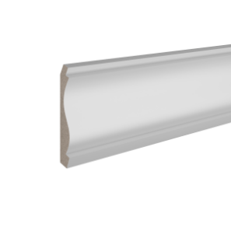 | Карниз | CR 0023 2.44 | ЛДФ | 136 | 65 | 2 440 | 1,999.00 ₽ | 13 | https://ultrawood.ru/catalog/karnizy/karniz_ultrawood_art_cr_0023_2440_kh_135_5_kh_65/
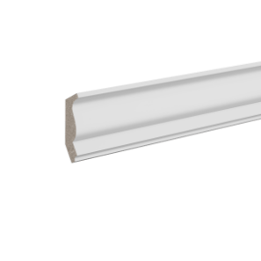 | Карниз | CR 0025 2.44 | ЛДФ | 40 | 26 | 2 440 | 499.00 ₽ | 60 | https://ultrawood.ru/catalog/karnizy/karniz_ultrawood_art_cr_0025_2440_kh_40_kh_25_4/
 | Карниз | CR 0026 i 2.00 | ЛДФ | 87 | 18 | 2 000 | 1,399.00 ₽ | 12 | https://ultrawood.ru/catalog/karnizy/karniz_ultrawood_art_cr_0026_i_2000_kh_87_kh_18/
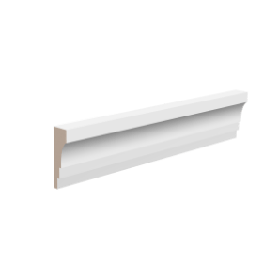 | Карниз | CR 0027 2.44 | ЛДФ | 15 | 50 | 2 440 | 599.00 ₽ | 20 | https://ultrawood.ru/catalog/karnizy/karniz_ultrawood_art_cr_0027_2440_kh_50_kh_15/
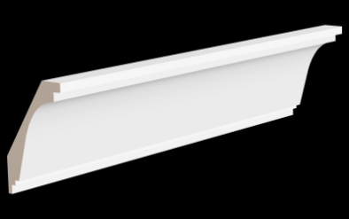 | Карниз | CR 2335 i 2.00 | ЛДФ | 114 | 75 | 2 000 | 2,199.00 ₽ | 10 | https://ultrawood.ru/catalog/karnizy/karniz_ultrawood_art_cr_2335_i_2000_kh_114_kh_75_mm/
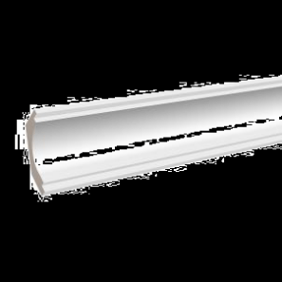 | Карниз | CR 2340 2.00 | ЛДФ | 85 | 65 | 2 000 | 2,349.00 ₽ | 14 | https://ultrawood.ru/catalog/karnizy/karniz_ultrawood_art_cr_2340_2000_kh_85_kh_65/
 | Карниз | CR 2340 i 2.00 | ЛДФ | 30 | 115 | 2 000 | 2,299.00 ₽ | 12 | https://ultrawood.ru/catalog/karnizy/karniz_ultrawood_art_cr_2340_i_2000_kh_72_kh_90_mm/
 | Карниз | CR 2390 i 2.00 | ЛДФ | 90 | 90 | 2 000 | 3,199.00 ₽ | 9 | https://ultrawood.ru/catalog/karnizy/karniz_ultrawood_art_cr_2390_i_2000_kh_90_kh_90_mm/
 | Профиль | BO 1012 i 2.00 | ЛДФ | 12 | 100 | 2 000 | 999.00 ₽ |  | https://ultrawood.ru/catalog/plintusy/profil_ultrawood_art_bo_1012_i_2000_kh_100_kh_12_mm_/
 | Профиль | BO 4112 p 2.00 | ЛДФ | 12 | 108 | 2 000 | 899.00 ₽ | 14 | https://ultrawood.ru/catalog/seriya_white/profil_belyy_ultrawood_art_bo_4112_p_2000_kh_108_kh_12_mm/
 | Профиль | BO 6010 i 2.00 | ЛДФ | 10 | 60 | 2 000 | 749.00 ₽ |  | https://ultrawood.ru/catalog/plintusy/profil_ultrawood_art_bo_6010_i_2000_kh_60_kh_10_mm_/
 | Профиль | BO 7010 i 2.44 | ЛДФ | 10 | 70 | 2 440 | 899.00 ₽ |  | https://ultrawood.ru/catalog/plintusy/profil_ultrawood_art_bo_7010_i_2440_kh_70_kh_10_mm_/
 | Профиль | BO 8010 i 2.00 | ЛДФ | 10 | 80 | 2 000 | 799.00 ₽ |  | https://ultrawood.ru/catalog/plintusy/profil_ultrawood_art_bo_8010_i_2000_kh_80_kh_10_mm_/
 | Профиль | BO 8012 i 2.00 | ЛДФ | 12 | 80 | 2 000 | 899.00 ₽ | 19 | https://ultrawood.ru/catalog/plintusy/profil_ultrawood_art_bo_8012_i_2000_kh_80_kh_12_mm/
 | Профиль | BO 8012 p 2.00 | ЛДФ | 12 | 80 | 2 000 | 999.00 ₽ |  | https://ultrawood.ru/catalog/seriya_white/profil_belyy_ultrawood_art_bo_8012_p_2000_kh_80_kh_12_mm/
 | Молдинг | E2E 0215 2.44 | ЛДФ | 15 | 15 | 2 440 | 249.00 ₽ | 140 | https://ultrawood.ru/catalog/moldingi/molding_ultrawood_art_e2e_0215_2440_kh_15_kh_15/
 | Молдинг | E2E 3012 2.44 | ЛДФ | 12 | 30 | 2 440 | 349.00 ₽ | 24 | https://ultrawood.ru/catalog/moldingi/molding_ultrawood_art_e2e_3012_2440_kh_30_kh_12/
 | Молдинг | E2E 3020 i 2.00 | ЛДФ | 20 | 30 | 2 000 | 699.00 ₽ | 28 | https://ultrawood.ru/catalog/moldingi/molding_ultrawood_art_e2e_3020_i_2000_kh_30_kh_20_mm/
 | Молдинг | E2E 3020 p 2.00 | ЛДФ | 20 | 30 | 2 000 | 749.00 ₽ | 28 | https://ultrawood.ru/catalog/moldingi/molding_belyy_ultrawood_art_e2e_3020_p_2000_kh_30_kh_20_mm/
 | Молдинг | E2E 9988 i 2.00 | ЛДФ | 12 | 57 | 2 000 | 799.00 ₽ | 28 | https://ultrawood.ru/catalog/moldingi/molding_ultrawood_art_e2e_9988_i_2000_kh_57_kh_12_mm/
 | Молдинг | Trim 0001 i 2.00 | ЛДФ | 15 | 66,5 | 2 000 | 699.00 ₽ | 28 | https://ultrawood.ru/catalog/moldingi/molding_ultrawood_art_trim_0001_i_2000_kh_66_5_kh_15_mm/
 | Молдинг | Trim 0002A i 2.00 | ЛДФ | 15 | 51 | 2 000 | 599.00 ₽ | 42 | https://ultrawood.ru/catalog/moldingi/molding_ultrawood_art_trim_0002a_i_2000_kh_51_kh_15_mm/
 | Молдинг | Trim 0004 i 2.00 | ЛДФ | 14 | 37 | 2 000 | 549.00 ₽ | 64 | https://ultrawood.ru/catalog/moldingi/molding_ultrawood_art_trim_0004_i_2000_kh_37_kh_14_mm/
 | Молдинг | U 0001 i 2.00 | ЛДФ | 15 | 29 | 2 000 | 449.00 ₽ | 80 | https://ultrawood.ru/catalog/moldingi/molding_ultrawood_art_u_0001_i_2000_kh_29_kh_15_mm/
 | Молдинг | U 0002 i 2.00 | ЛДФ | 14 | 45 | 2 000 | 649.00 ₽ | 42 | https://ultrawood.ru/catalog/moldingi/molding_ultrawood_art_u_0002_i_2000_kh_45_kh_14_mm/
 | Молдинг | U 0002 p 2.00 | ЛДФ | 14 | 45 | 2 000 | 699.00 ₽ | 42 | https://ultrawood.ru/catalog/moldingi/molding_belyy_ultrawood_art_u_0002_p_2000_kh_45_kh_14_mm/
 | Молдинг | U 0003 i 2.00 | ЛДФ | 12 | 25 | 2 000 | 349.00 ₽ | 72 | https://ultrawood.ru/catalog/moldingi/molding_ultrawood_art_u_0003_i_2000_kh_25_kh_12_mm/
 | Молдинг | U 0003 p 2.00 | ЛДФ | 12 | 25 | 2 000 | 399.00 ₽ | 72 | https://ultrawood.ru/catalog/moldingi/molding_belyy_ultrawood_art_u_0003_p_2000_kh_25_kh_12_mm/
 | Молдинг | U 0004 | ЛДФ | 22 | 75 | 2 200 | 849.00 ₽ | 21 | https://ultrawood.ru/catalog/moldingi/molding_ultrawood_art_u_0004_2200_kh_75_kh_22/
 | Молдинг | U 0006 i 2.00 | ЛДФ | 9 | 30 | 2 000 | 299.00 ₽ | 70 | https://ultrawood.ru/catalog/moldingi/molding_ultrawood_art_u_0006_i_2000_kh_30_kh_9_mm/
 | Молдинг | U 0006 p 2.00 | ЛДФ | 9 | 30 | 2 000 | 349.00 ₽ | 60 | https://ultrawood.ru/catalog/moldingi/molding_belyy_ultrawood_art_u_0006_p_2000_kh_30_kh_9_mm/
 | Молдинг | U 0007 2.44 | ЛДФ | 14 | 38 | 2 440 | 499.00 ₽ | 52 | https://ultrawood.ru/catalog/moldingi/molding_ultrawood_art_u_0007_2440_kh_38_kh_14/
 | Молдинг | U 0008 2.00 | ЛДФ | 44 | 12 | 2 000 | 499.00 ₽ | 66 | https://ultrawood.ru/catalog/moldingi/molding_ultrawood_art_u_0008_2000_kh_44_kh_12/
 | Молдинг | U 0008 i 2.00 | ЛДФ | 12 | 44 | 2 000 | 549.00 ₽ | 72 | https://ultrawood.ru/catalog/moldingi/molding_ultrawood_art_u_0008_i_2000_kh_44_kh_12_mm/
 | Молдинг | U 0009 i 2.00 | ЛДФ | 15 | 55 | 2 000 | 649.00 ₽ | 36 | https://ultrawood.ru/catalog/moldingi/molding_ultrawood_art_u_0009_i_2000_kh_55_kh_15_mm/
 | Молдинг | U 0009 p 2.00 | ЛДФ | 15 | 55 | 2 000 | 699.00 ₽ | 36 | https://ultrawood.ru/catalog/moldingi/molding_belyy_ultrawood_art_u_0009_p_2000_kh_55_kh_15_mm/
 | Молдинг | U 0011 | ЛДФ | 9 | 31 | 2 200 | 249.00 ₽ | 108 | https://ultrawood.ru/catalog/moldingi/molding_ultrawood_art_u_0011_2200_kh_31_kh_9/
 | Молдинг | U 0012 i 2.00 | ЛДФ | 9 | 30 | 2 000 | 299.00 ₽ | 100 | https://ultrawood.ru/catalog/moldingi/molding_ultrawood_art_u_0012_i_2000_kh_30_kh_9_mm/
 | Молдинг | U 0020 i 2.00 | ЛДФ | 10 | 20 | 2 000 | 299.00 ₽ | 114 | https://ultrawood.ru/catalog/moldingi/molding_ultrawood_art_u_0020_i_2000_kh_20_kh_10_mm/
 | Молдинг | U 0020 p 2.00 | ЛДФ | 10 | 20 | 2 000 | 349.00 ₽ | 114 | https://ultrawood.ru/catalog/seriya_white/molding_belyy_ultrawood_art_u_0020_p_2000_kh_20_kh_10_mm/
 | Молдинг | U 0021 i 2.00 | ЛДФ | 20 | 40 | 2 000 | 749.00 ₽ | 29 | https://ultrawood.ru/catalog/moldingi/molding_ultrawood_art_u_0021_i_2000_kh_40_kh_20_mm/
 | Молдинг | U 0022 i 2.00 | ЛДФ | 14 | 30 | 2 000 | 449.00 ₽ | 20 | https://ultrawood.ru/catalog/moldingi/molding_ultrawood_art_u_0022_i_2000_kh_30_kh_14_mm/
 | Молдинг | U 0026 2.44 | ЛДФ | 12 | 45 | 2 440 | 499.00 ₽ | 16 | https://ultrawood.ru/catalog/moldingi/molding_ultrawood_art_u_0026_2440_kh_45_kh_12/
 | Молдинг | U 0031 i 2.00 | ЛДФ | 9 | 47 | 2 000 | 449.00 ₽ | 72 | https://ultrawood.ru/catalog/moldingi/molding_ultrawood_art_u_0031_i_2000_kh_47_kh_9_mm/
 | Панель | UW 01 i | ЛДФ | 14 | 240 | 2 000 | 2,999.00 ₽ | 7 | https://ultrawood.ru/catalog/stenovye_paneli/stenovaya_panel_ultrawood_art_uw_01_i_2000_kh_240_kh_14_mm_/
 | Панель | UW 01 i 2.80 | ЛДФ | 14 | 240 | 2 800 | 3,999.00 ₽ | 4 | https://ultrawood.ru/catalog/stenovye_paneli/stenovaya_panel_ultrawood_art_uw_01_i_2800_kh_240_kh_14_mm_/
 | Панель | UW 02 i | ЛДФ | 17 | 240 | 2 000 | 3,499.00 ₽ | 8 | https://ultrawood.ru/catalog/stenovye_paneli/stenovaya_panel_ultrawood_art_uw_02_i_2000_kh_240_kh_17_mm_/
 | Панель | UW 02 i 2.80 | ЛДФ | 17 | 240 | 2 800 | 4,899.00 ₽ |  | https://ultrawood.ru/catalog/stenovye_paneli/stenovaya_panel_ultrawood_art_uw_02_i_2800_kh_240_kh_17_mm_/
 | Панель | UW 04 i | ЛДФ | 18 | 240 | 2 000 | 3,699.00 ₽ | 6 | https://ultrawood.ru/catalog/stenovye_paneli/stenovaya_panel_ultrawood_art_uw_04_i_2000_kh_240_kh_18_mm_/
 | Панель | UW 04 i 2.80 | ЛДФ | 18 | 240 | 2 800 | 4,999.00 ₽ | 3 | https://ultrawood.ru/catalog/stenovye_paneli/stenovaya_panel_ultrawood_art_uw_04_i_2800_kh_240_kh_18_mm_/
 | Панель | UW 05 i | ЛДФ | 18 | 240 | 2 000 | 3,699.00 ₽ | 6 | https://ultrawood.ru/catalog/stenovye_paneli/stenovaya_panel_ultrawood_art_uw_05_i_2000_kh_240_kh_18_mm_/
 | Панель | UW 06 i | ЛДФ | 17 | 240 | 2 000 | 3,499.00 ₽ | 6 | https://ultrawood.ru/catalog/stenovye_paneli/stenovaya_panel_ultrawood_art_uw_06_i_2000_kh_240_kh_17_mm/
 | Панель | UW 08 i | ЛДФ | 12 | 240 | 2 000 | 2,899.00 ₽ | 12 | https://ultrawood.ru/catalog/stenovye_paneli/stenovaya_panel_ultrawood_art_uw_08_i_2000_kh_240_kh_12_mm/
 | Панель | UW 09 i | ЛДФ | 12 | 240 | 2 000 | 2,899.00 ₽ | 12 | https://ultrawood.ru/catalog/stenovye_paneli/stenovaya_panel_ultrawood_art_uw_09_i_2000_kh_240_kh_12_mm/
 | Панель | UW 10 i | ЛДФ | 17 | 240 | 2 000 | 3,499.00 ₽ | 6 | https://ultrawood.ru/catalog/stenovye_paneli/stenovaya_panel_ultrawood_art_uw_10_i_2000_kh_240_kh_17_mm/
 | Панель | UW 10 i 2.80 | ЛДФ | 17 | 240 | 2 800 | 4,899.00 ₽ |  | https://ultrawood.ru/catalog/stenovye_paneli/stenovaya_panel_ultrawood_art_uw_10_i_2800_kh_240_kh_17_mm/
 | Панель | UW 11 i | ЛДФ | 15 | 240 | 2 000 | 3,499.00 ₽ | 7 | https://ultrawood.ru/catalog/stenovye_paneli/stenovaya_panel_ultrawood_art_uw_11_i_2000_kh_240_kh_15_mm/
 | Панель | UW 1218 i | ЛДФ | 18 | 240 | 2 000 | 3,699.00 ₽ | 6 | https://ultrawood.ru/catalog/stenovye_paneli/stenovaya_panel_ultrawood_art_uw_1218_i_2000_kh_240_kh_18_mm_/
 | Панель | UW 1218 i 2.80 | ЛДФ | 18 | 240 | 2 800 | 4,999.00 ₽ | 4 | https://ultrawood.ru/catalog/stenovye_paneli/stenovaya_panel_ultrawood_art_uw_1218_i_2800_kh_240_kh_18_mm_/
 | Панель | UW 13 i 2.80 | ЛДФ | 18 | 240 | 2 800 | 4,999.00 ₽ | 4 | https://ultrawood.ru/catalog/stenovye_paneli/stenovaya_panel_ultrawood_art_uw_13_i_2800_kh_240_kh_18_mm_/
 | Панель | Wain 0001 | ЛДФ | 6 | 181 | 813 | 3,594.00 ₽ | 6 | https://ultrawood.ru/catalog/stenovye_paneli/panel_ultrawood_art_wain_0001_813_kh_181_kh_6_6_sht_upak/
 | Панель | Wain 0002 | ЛДФ | 6 | 181 | 813 | 3,594.00 ₽ | 6 | https://ultrawood.ru/catalog/stenovye_paneli/panel_ultrawood_art_wain_0002_813_kh_181_kh_6_6_sht_upak/
 | Панель | Wain 0003 | ЛДФ | 6 | 133 | 813 | 2,394.00 ₽ | 6 | https://ultrawood.ru/catalog/stenovye_paneli/panel_ultrawood_art_wain_0003_813_kh_133_kh_6_6_sht_upak/
 | Панель | Wain 0328 | ЛДФ | 6 | 133 | 2 800 | 10,194.00 ₽ | 6 | https://ultrawood.ru/catalog/stenovye_paneli/panel_ultrawood_art_wain_0328_2800_kh_133_kh_6_6_sht_upak/
 | Панель | WPC 001 BG st | ДПК (WPC) | 9.3 | 106 | 2900 | 1,499.00 ₽ | 16 | https://ultrawood.ru/catalog/stenovye_paneli_iz_dpk_wpc/stenovaya_panel_ultrawood_next_art_wpc_001_bg_st_2900_kh_106_kh_9_3_mm/
 | Панель | WPC 001 LGR st | ДПК (WPC) | 9.3 | 106 | 2900 | 1,499.00 ₽ | 16 | https://ultrawood.ru/catalog/stenovye_paneli_iz_dpk_wpc/stenovaya_panel_ultrawood_next_art_wpc_001_lgr_st_2900_kh_106_kh_9_3_mm/
 | Панель | WPC 001 DGR st | ДПК (WPC) | 9.3 | 106 | 2900 | 1,499.00 ₽ | 16 | https://ultrawood.ru/catalog/stenovye_paneli_iz_dpk_wpc/stenovaya_panel_ultrawood_next_art_wpc_001_dgr_st_2900_kh_106_kh_9_3_mm/
 | Панель | WPC 001 PA | ДПК (WPC) | 9.3 | 106 | 2900 | 1,399.00 ₽ | 16 | https://ultrawood.ru/catalog/stenovye_paneli_iz_dpk_wpc/stenovaya_panel_ultrawood_next_art_wpc_001_pa_2900_kh_106_kh_9_3_mm/
 | Панель | WPC 002 WH | ДПК (WPC) | 11 | 118 | 2900 | 1,699.00 ₽ | 12 | https://ultrawood.ru/catalog/stenovye_paneli_iz_dpk_wpc/stenovaya_panel_ultrawood_next_art_wpc_002_wh_2900_kh_118_kh_11_mm/
 | Панель | WPC 002 LT | ДПК (WPC) | 11 | 118 | 2900 | 1,699.00 ₽ | 12 | https://ultrawood.ru/catalog/stenovye_paneli_iz_dpk_wpc/stenovaya_panel_ultrawood_next_art_wpc_002_lt_2900_kh_118_kh_11_mm/
 | Панель | WPC 002 GR | ДПК (WPC) | 11 | 118 | 2900 | 1,699.00 ₽ | 12 | https://ultrawood.ru/catalog/stenovye_paneli_iz_dpk_wpc/stenovaya_panel_ultrawood_next_art_wpc_002_gr_2900_kh_118_kh_11_mm/
 | Панель | WPC 003 R2 | ДПК (WPC) | 8 | 610 | 2900 | 7,999.00 ₽ | 5 | https://ultrawood.ru/catalog/stenovye_paneli_iz_dpk_wpc/stenovaya_panel_ultrawood_next_art_wpc_003_r2_2900_kh_600_kh_8_mm/
 | Панель | WPC 003 R3 | ДПК (WPC) | 8 | 610 | 2900 | 7,999.00 ₽ | 5 | https://ultrawood.ru/catalog/stenovye_paneli_iz_dpk_wpc/stenovaya_panel_ultrawood_next_art_wpc_003_r3_2900_kh_600_kh_8_mm/
 | Панель | WPC 003 R4 | ДПК (WPC) | 8 | 610 | 2900 | 7,999.00 ₽ | 5 | https://ultrawood.ru/catalog/stenovye_paneli_iz_dpk_wpc/stenovaya_panel_ultrawood_next_art_wpc_003_r4_2900_kh_600_kh_8_mm/
 | Комплектующие | FE WPC 002 WH | ДПК (WPC) | 20 | 20 | 2950 | 799.00 ₽ | 50 | https://ultrawood.ru/catalog/stenovye_paneli_iz_dpk_wpc/zavershayushchiy_element_dlya_wpc_002_wh_ultrawood_next_art_fe_wpc_002_wh_2900_kh_20_kh_20_mm/
 | Комплектующие | FE WPC 002 LT | ДПК (WPC) | 20 | 20 | 2950 | 799.00 ₽ | 50 | https://ultrawood.ru/catalog/stenovye_paneli_iz_dpk_wpc/zavershayushchiy_element_dlya_wpc_002_lt_ultrawood_next_art_fe_wpc_002_lt_2900_kh_20_kh_20_mm/
 | Комплектующие | FE WPC 002 GR | ДПК (WPC) | 20 | 20 | 2950 | 799.00 ₽ | 50 | https://ultrawood.ru/catalog/stenovye_paneli_iz_dpk_wpc/zavershayushchiy_element_dlya_wpc_002_gr_ultrawood_next_art_fe_wpc_002_gr_2900_kh_20_kh_20_mm/
 | Комплектующие | FE WPC 001 BG st | Металл | 12.1 | 18 | 2950 | 1,199.00 ₽ | 60 | https://ultrawood.ru/catalog/stenovye_paneli_iz_dpk_wpc/zavershayushchiy_element_dlya_wpc_001_bg_st_ultrawood_next_art_fe_wpc_001_bg_st_2950_kh_10_mm/
 | Комплектующие | FE WPC 001 LGR st | Металл | 12.1 | 18 | 2950 | 1,199.00 ₽ | 60 | https://ultrawood.ru/catalog/stenovye_paneli_iz_dpk_wpc/zavershayushchiy_element_dlya_wpc_001_lgr_st_ultrawood_next_art_fe_wpc_001_lgr_st_2950_kh_10_mm/
 | Комплектующие | FE WPC 001 DGR st | Металл | 12.1 | 18 | 2950 | 1,199.00 ₽ | 60 | https://ultrawood.ru/catalog/stenovye_paneli_iz_dpk_wpc/zavershayushchiy_element_dlya_wpc_001_dgr_st_ultrawood_next_art_fe_wpc_001_dgr_st_2950_kh_10_mm/
 | Комплектующие | FE WPC 003 R2 | Металл | 9.5 | 20 | 2950 | 1,199.00 ₽ | 90 | https://ultrawood.ru/catalog/stenovye_paneli_iz_dpk_wpc/zavershayushchiy_element_dlya_wpc_003_r2_ultrawood_next_art_fe_wpc_003_r2_2950_kh_8_mm/
 | Комплектующие | FE WPC 003 R3 | Металл | 9.5 | 20 | 2950 | 1,199.00 ₽ | 90 | https://ultrawood.ru/catalog/stenovye_paneli_iz_dpk_wpc/zavershayushchiy_element_dlya_wpc_003_r3_ultrawood_next_art_fe_wpc_003_r3_2950_kh_8_mm/
 | Комплектующие | FE WPC 003 R4 | Металл | 9.5 | 20 | 2950 | 1,199.00 ₽ | 90 | https://ultrawood.ru/catalog/stenovye_paneli_iz_dpk_wpc/zavershayushchiy_element_dlya_wpc_003_r4_ultrawood_next_art_fe_wpc_003_r4_2950_kh_8_mm/
 | Наличник | N 0003 i 2.44 | ЛДФ | 12 | 82,5 | 2 440 | 999.00 ₽ | 9 | https://ultrawood.ru/catalog/nalichniki_i_dvernoy_dekor/nalichnik_ultrawood_art_n_0003_i_2440_kh_82_5_kh_12_mm_/
 | Наличник | N 0009 2.44 | ЛДФ | 15 | 75 | 2 440 | 699.00 ₽ | 36 | https://ultrawood.ru/catalog/moldingi/nalichnik_ultrawood_art_n_0009_2440_kh_75_kh_15/
 | Наличник | N 8160 i 2.00 | ЛДФ | 15 | 89 | 2 000 | 949.00 ₽ | 26 | https://ultrawood.ru/catalog/nalichniki_i_dvernoy_dekor/nalichnik_ultrawood_art_n_8160_i_2000_kh_89_kh_15_mm/
 | Наличник | N 8500 | ЛДФ | 15 | 64 | 2 200 | 599.00 ₽ | 40 | https://ultrawood.ru/catalog/nalichniki_i_dvernoy_dekor/nalichnik_ultrawood_art_n_8500_2200_kh_64_kh_15/
 | Аксессуары | D 1075 | МДФ | 18 | 155 | 75 | 949.00 ₽ |  | https://ultrawood.ru/catalog/nalichniki_i_dvernoy_dekor/dekor_el_t_nizhniy_ultrawood_art_d_1075_75x155x18/
 | Аксессуары | D 1085 | МДФ | 18 | 155 | 85 | 949.00 ₽ |  | https://ultrawood.ru/catalog/nalichniki_i_dvernoy_dekor/dekor_el_t_nizhniy_ultrawood_art_d_1085_85x155x18/
 | Аксессуары | D 1095 | МДФ | 18 | 155 | 95 | 949.00 ₽ |  | https://ultrawood.ru/catalog/nalichniki_i_dvernoy_dekor/dekor_el_t_nizhniy_ultrawood_art_d_1095_95x155x18/
 | Аксессуары | D 2085 | МДФ | 18 | 85 | 85 | 649.00 ₽ |  | https://ultrawood.ru/catalog/nalichniki_i_dvernoy_dekor/dekor_el_t_verkhniy_ultrawood_art_d_2085_85x85x18/
 | Аксессуары | D 2095 | МДФ | 18 | 95 | 95 | 649.00 ₽ |  | https://ultrawood.ru/catalog/nalichniki_i_dvernoy_dekor/dekor_el_t_verkhniy_ultrawood_art_d_2095_95x95x18/
 | Аксессуары | D 4200 | МДФ | 43 | 30 | 220 | 599.00 ₽ |  | https://ultrawood.ru/catalog/nalichniki_i_dvernoy_dekor/dekor_el_t_verkhniy_ultrawood_art_d_4200_220x30x43/
 | Аксессуары | D 4400 | МДФ | 18 | 250 | 165 | 1,849.00 ₽ |  | https://ultrawood.ru/catalog/nalichniki_i_dvernoy_dekor/dekor_el_t_nizhniy_ultrawood_art_d_4400_165x250x18/
 |  | Клей универсальный UW |  |  |  |  | 999.00 ₽ | 12 | https://ultrawood.ru/catalog/kley/kley_ultrawood_universalnyy_2v1_260_ml/

